GRÁFICA
Dirección General de Ética e Integridad Gubernamental

CONVENIOS FIRMADOS TRIMESTRE ENERO-MARZO 2021

 | Total
Total | 1

 | TRIMESTRE | CANTIDAD | INSTITUCIÓN
 | ENERO-MARZO | 1 | DIGEGI-OGTIC
 |  | 1 | TOTAL DE CONVENIOS

Listado ENE-MAR 2021
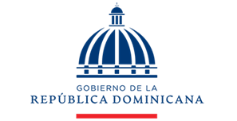

Dirección General de Ética e Integridad Gubernamental

CONVENIOS FIRMADOS TRIMESTRE ENERO-MARZO 2021

TRIMESTRE | FECHA | INSTITUCIÓN
Enero-Marzo | 25/3/2021 | DIGEIG y OGTIC

